ВОР
№ | Наименование работ | Объем работ |  | Обоснование(ГЭСН) | Затраты труда |  | Затраты маш. вр. |  |  | Числ. Рабочих | Число машин | Число смен | Продолжит. Мех. работ | Продолжит. НеМех. работ | Продолжит. Раб. дн. | Состав бригады чел.
 |  | ед. изм | кол-во |  | норм. чел.ч. | Q всего чел.ч. | Машина | Норм. маш. ч. | Q всего маш. см
1 | 2 | 3 | 4 | 5 | 6 | 7 | 8 | 9 | 10 | 11 | 12 | 13 | 14 | 15 | 16 | 17

1 | Планировка площадей | 1000 м2 | 0.693 | гэсн 01-02-027-03 | 1.49 | 1.03257 | Бульдозеры | 0.98 | 0.67914 | 1 | 1 | 1 | 1 | 1 | 1 | машинисты
2 | Разработка грунта в отвал в котлованах | 1000 м3 | 0.01386 | 01-01-007-03 | 40.71 | 0.5642406 | Экскаваторы | 40.71 | 0.5642406 | 1 | 1 | 1 | 1 | 1 | 1 | машинисты
3 | Укладка фундаментов под колонны | 100 шт | 0.17325 | ГЭСН 07-01-001-07 | 308.58 | 53.461485 | Краны | 85.56 | 14.82327 | 1 | 1 | 1 | 2 | 7 | 7 | Рабочие-строители 3, 4 разряда; машинисты
1 захватка
4 | Укладка ригелей | 100 шт | 0.01386 | 07-01-006-02 | 404.04 | 5.5999944 | Краны | 76.28 | 1.0572408 | 1 | 1 | 1 | 1 | 1 | 1 | машинисты
5 | Установка диафрагм жесткости | 100 шт | 0.23544 | гЭсн 07-05-023-06 | 1254.34 | 295.3218096 | Краны | 167.36 | 39.4032384 | 5 | 1 | 1 | 5 | 8 | 8 | машинисты
6 | Установка колонн прямоугольного сечения в стаканы фундаментов зданий | 100 шт | 0.43 | 07-01-011-07 | 1254.3 | 539.349 | Краны | 176.65 | 75.9595 | 5 | 1 | 2 | 5 | 7 | 7 | машинисты
7 | Укладка плит перекрытий | 100 шт | 1.5135428571 | 07-01-006-07 | 223.11 | 337.68654686 | Краны | 31.98 | 48.403100571 | 7 | 1 | 1 | 7 | 7 | 7 | машинисты
8 | Укладка блоков и плит ленточных фундаментов | 100 шт | 0.43 | 07-01-001-04 | 186.48 | 80.1864 | Краны | 44.82 | 19.2726 | 4 | 1 | 1 | 3 | 3 | 3 | машинисты
9 | Установка перегородок из гипсовых плит | 100 м2 | 1.62 | 08-04-001-01 | 96.83 | 156.8646 | Краны | 2.14 | 3.4668 | 4 | 1 | 1 | 1 | 5 | 5 | машинисты
10 | Укладка перемычек | 100 шт | 0.62 | 07-01-021-06 | 112.69 | 69.8678 | Краны | 43.17 | 26.7654 | 3 | 1 | 1 | 4 | 3 | 4 | машинисты
11 | Устройство кровель | 100 м2 | 3.5316 | 12-01-002-01 | 29.72 | 104.959152 | Котлы битумные | 10.29 | 36.340164 | 3 | 1 | 1 | 5 | 5 | 5 | рабочих-строителей
12 | Устройство лестничных маршей в опалубке | 100 м3 | 0.02 | 06-01-111-01 | 2412.6 | 48.252 | Вибратор поверхностный | 78 | 1.56 | 3 | 1 | 1 | 1 | 3 | 3 | рабочих-строителей
13 | Устройство полов бетонных толщиной | 100 м2 | 3.5316 | 11-01-014-01 | 30.3 | 107.00748 | Комплексы вакуумные | 11.02 | 38.918232 | 5 | 1 | 2 | 3 | 2 | 3 | машинисты
14 | Устройство покрытий | 100 м2 | 3.5316 | 11-01-036-01 | 42.4 | 149.73984 | Автомобили бортовые | 0.5 | 1.7658 | 4 | 1 | 1 | 1 | 5 | 5 | рабочих-строителей
15 | Устройство покрытий на цементном растворе из плиток | 100 м2 | 1.7658 | 11-01-027-02 | 119.78 | 211.507524 | Автопогрузчики | 0.36 | 0.635688 | 5 | 1 | 1 | 1 | 6 | 6 | рабочих-строителей Разряд 3,2
16 | Установка в жилых и общественных зданиях блоков оконных с переплетами | 100 м2 | 1.5 | 10-01-027-01 | 188.6 | 282.9 | Шуруповерт | 10.17 | 15.255 | 5 | 1 | 1 | 2 | 8 | 8 | рабочих-строителей Разряд 3,4
17 | Установка деревянных дверных блоков | 100 м2 | 1.8 | 10-04-013-01 | 73.14 | 131.652 | Автомобили бортовые | 2.06 | 3.708 | 5 | 1 | 1 | 1 | 4 | 4 | рабочих-строителей Разряд 3,2
18 | Установка деревянных подоконных досок в каменных стенах | 100 м2 | 0.8 | 10-01-033-02 | 66.22 | 52.976 | Котлы битумные | 1 | 0.8 | 1 | 1 | 1 | 1 | 7 | 7 | рабочих-строителей Разряд 3,1
2 захватка
19 | Укладка ригелей | 100 шт | 0.24274285714 | 07-01-006-02 | 404.04 | 98.077824 | Краны | 76.28 | 18.516425143 | 2 | 1 | 1 | 3 | 7 | 7 | машинисты
20 | Установка диафрагм жесткости | 100 шт | 0.22656 | 07-05-023-06 | 1254.34 | 284.1832704 | Краны | 167.36 | 37.9170816 | 5 | 1 | 1 | 5 | 8 | 8 | машинисты
21 | Установка колонн прямоугольного сечения в стаканы фундаментов зданий | 100 шт | 0.34 | 07-01-011-07 | 1254.3 | 426.462 | Краны | 176.65 | 60.061 | 7 | 1 | 1 | 8 | 8 | 8 | машинисты
22 | Укладка плит перекрытий | 100 шт | 0.97097142857 | 07-01-006-07 | 223.11 | 216.63343543 | Краны | 31.98 | 31.051666286 | 5 | 1 | 1 | 4 | 6 | 6 | машинисты
23 | Укладка блоков и плит ленточных фундаментов | 100 шт | 0.21 | 07-01-001-04 | 186.48 | 39.1608 | Краны | 44.82 | 9.4122 | 1 | 1 | 1 | 2 | 5 | 5 | машинисты
24 | Установка перегородок из гипсовых плит | 100 м2 | 0.75 | 08-04-001-01 | 96.83 | 72.6225 | Краны | 2.14 | 1.605 | 5 | 1 | 1 | 1 | 2 | 2 | машинисты
25 | Укладка перемычек | 100 шт | 0.3 | 07-01-021-06 | 112.69 | 33.807 | Краны | 43.17 | 12.951 | 1 | 1 | 1 | 2 | 5 | 5 | машинисты
26 | Устройство кровель | 100 м2 | 3.3984 | 12-01-002-01 | 29.72 | 101.000448 | Котлы битумные | 10.29 | 34.969536 | 4 | 1 | 1 | 5 | 4 | 5 | рабочих-строителей
27 | Устройство полов бетонных толщиной | 100 м2 | 3.3984 | 11-01-014-01 | 30.3 | 102.97152 | Комплексы вакуумные | 11.02 | 37.450368 | 4 | 1 | 1 | 5 | 4 | 5 | машинисты
28 | Устройство покрытий | 100 м2 | 3.3984 | 11-01-036-01 | 42.4 | 144.09216 | Автомобили бортовые | 0.5 | 1.6992 | 5 | 1 | 1 | 1 | 4 | 4 | рабочих-строителей
29 | Устройство покрытий на цементном растворе из плиток | 100 м2 | 3.3984 | 11-01-027-02 | 119.78 | 407.060352 | Автопогрузчики | 0.36 | 1.223424 | 4 | 1 | 2 | 1 | 7 | 7 | рабочих-строителей Разряд 3,2
30 | Установка в жилых и общественных зданиях блоков оконных с переплетами | 100 м2 | 0.75 | 10-01-027-01 | 188.6 | 141.45 | Шуруповерт | 10.17 | 7.6275 | 5 | 1 | 1 | 1 | 4 | 4 | рабочих-строителей Разряд 3,4
31 | Установка деревянных дверных блоков | 100 м2 | 0.9 | 10-04-013-01 | 73.14 | 65.826 | Автомобили бортовые | 2.06 | 1.854 | 3 | 1 | 1 | 1 | 3 | 3 | рабочих-строителей Разряд 3,2
32 | Установка деревянных подоконных досок в каменных стенах | 100 м2 | 0.1 | 10-01-033-02 | 66.22 | 6.622 | Котлы битумные | 1 | 0.1 | 1 | 1 | 1 | 1 | 1 | 1 | рабочих-строителей Разряд 3,1

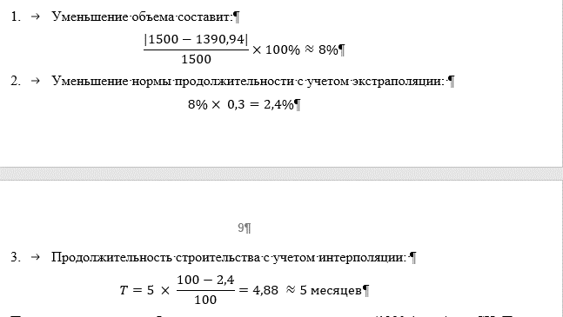
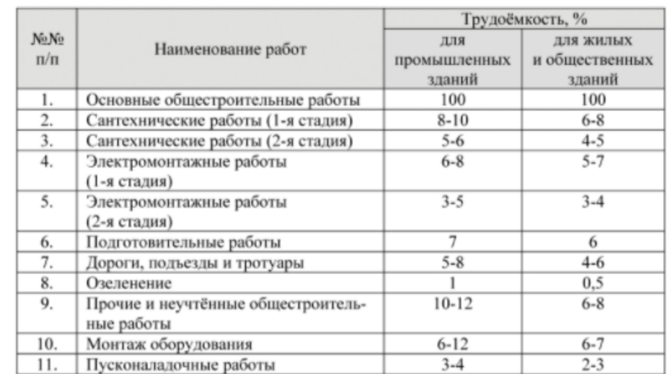
 |  |  |  |  |  |  |  |  |  |  |  |  |  |  | 155
№ | Наименование работ | Затраты труда |  | Число рабочих | Число машин | Число смен | Продолж. мех. работ | Продолж. немехан. работ | Продолж. раб. дн. | Процент
 |  | Q Всего чел. ч. | Q Всего маш. ч.
1 | 2 | 3 | 4 | 5 | 6 | 7 | 8 | 9 | 10 | 11
1 | Основные общестроительные работы | 4769 | 586 | 1 | - | - | - | - |  | 1
2 | Сантехнические работы (1-я стадия) | 381.52 | 47 | 2 | 2 | 1 | 3 | 24 | 24 | 0.08
3 | Сантехнические работы (2-я стадия) | 238.45 | 29 | 1 | 2 | 1 | 2 | 30 | 30 | 0.05
4 | Электромонтажные работы (1-я стадия) | 333.83 | 41 | 2 | 2 | 1 | 3 | 21 | 21 | 0.07
5 | Электромонтажные работы (2-я стадия) | 190.76 | 23 | 1 | 3 | 1 | 1 | 24 | 24 | 0.04
6 | Подготовительные работы | 286.14 | 35 | 2 | 3 | 1 | 2 | 18 | 18 | 0.06
7 | Дороги, подъезды тротуары | 286.14 | 35 | 2 | 5 | 1 | 1 | 18 | 18 | 0.06
8 | Озеленение | 23.845 | 3 | 1 | 2 | 1 | 1 | 3 | 3 | 0.005
9 | Прочие и неучтенные общестроительные работы | 381.52 | 47 | 2 | 2 | 1 | 3 | 24 | 24 | 0.08
10 | Монтаж оборудования | 333.83 | 41 | 2 | 5 | 1 | 2 | 21 | 21 | 0.07
11 | Пусконаладочные работы | 143.07 | 18 | 1 | 2 | 1 | 2 | 18 | 18 | 0.03

 |  |  |  |  |  |  |  |  | 201 |  | 356 |  | 11.866666667 | месяцев

Подбор крана
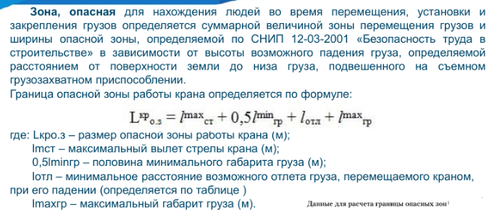
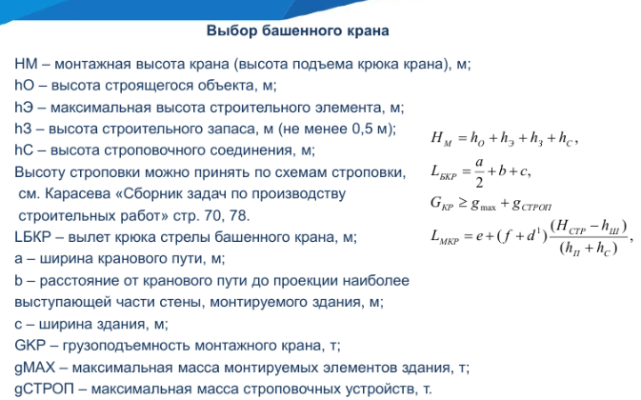
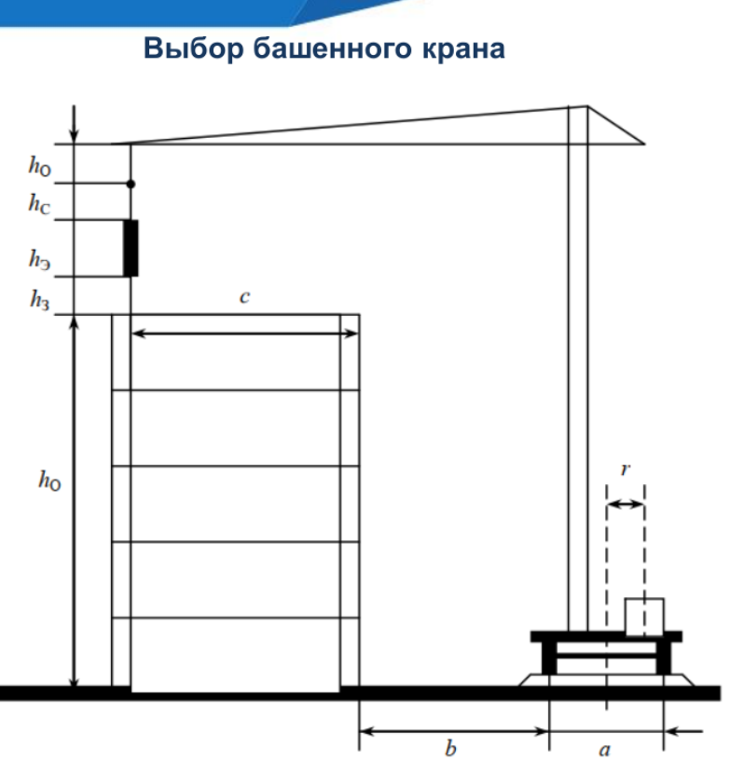

4.1

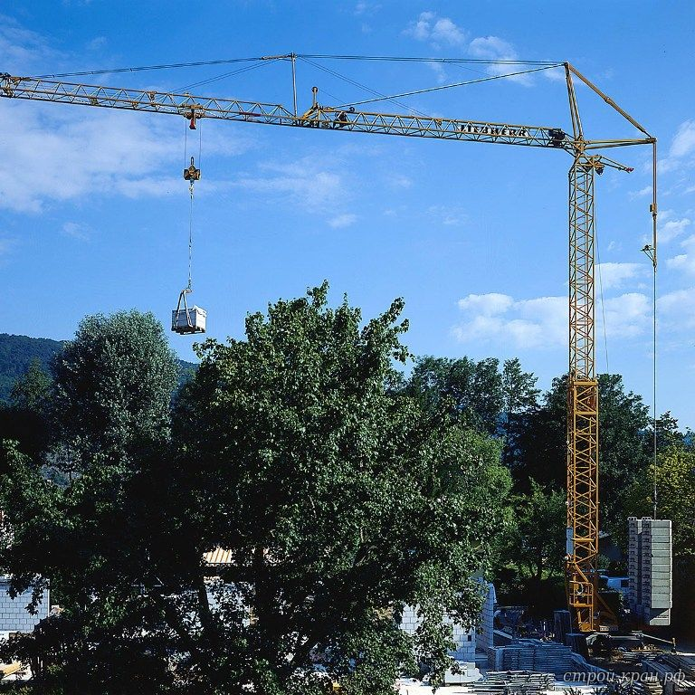
Н0 | = | 7.5
hэ | = | 2.5
hз | = | 0.5
hс | = | 2.8

Hкртр | = | 13.3 | Необходимая высота подъёма крюка

a | = | 6
b | = | 2
c | = | 22.4
 |  |  | Необходимый вылет стрелы
Lбкр | = | 27.4

gmax | = | 5
gстроп | = | 0.32
 |  |  | Грузоподъемность башенного крана
Gкр | = | 5.32

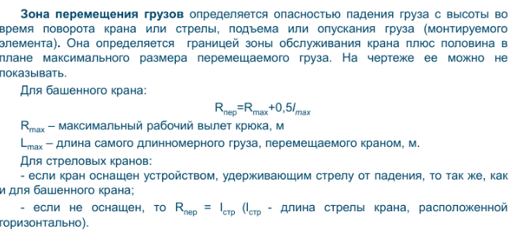
По данным параметрам был подобран кран следующей марки:
Potain GTMR 346 B
Характеристики:
Высота подъема = 31 м, вылет стрелы = 45 м, максимальная грузоподъемность = 6 т.

4.2

Рабочая зона крана: |  | 27.4

Зоны перемещения грузов: |  |  | 28.9

Опасная зона: |  | 34.775

Временные здания
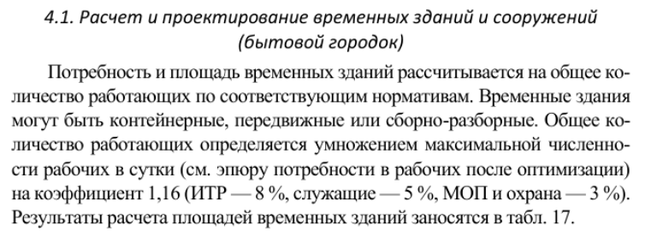
Наименование | Численность персонала | Норма м2 на 1 чел. | Расчетная площадь, м2 | Принимаемая площадь, м2 | Размеры в плане | Число зданий | Используемый типовой проект и констркутивная схема | Наименование | Число рабочих | Округление
Прорабская | 2 | 3 | 6 | 6 | 3x2 | 1 | Конструкции сборно-разборного типа | Макс. Число раб. В день | 34.4288 | 34
Гардеробная | 26 | 0.6 | 15.6 | 16 | 4х4 | 2 | Передвижной | Рабочие | 29.26448 | 29
Душевая | 22 | 0.43 | 9.46 | 10 | 5х2 | 2 | Конструкции сборно-разборного типа | ИТР (Прорабы) | 2.754304 | 3
Умывальная | 26 | 0.05 | 1.3 | 2 | 1х1 | 2 | Конструкции сборно-разборного типа | Служащие | 1.72144 | 2
Туалеты | 18 | 2 кабинки |  | 2 | 1х1 | 2 | Типовое сборно-разборное здание | МОП и охрана | 1.032864 | 1
 | 8 | 1 кабинки |  | 1 | 1х1 | 1 |  | Из них
Сушильная | 22 | 0.2 | 4.4 | 5 | 2,5х2 | 1 | Конструкции сборно-разборного типа | Женщины | 10.32864 | 10
Помещение для обогрева, отдыха и принятия пищи | 22 | 0.9 | 19.8 | 20 | 5x4 | 1 | Конструкции сборно-разборного типа | Мужчины | 24.10016 | 24 | 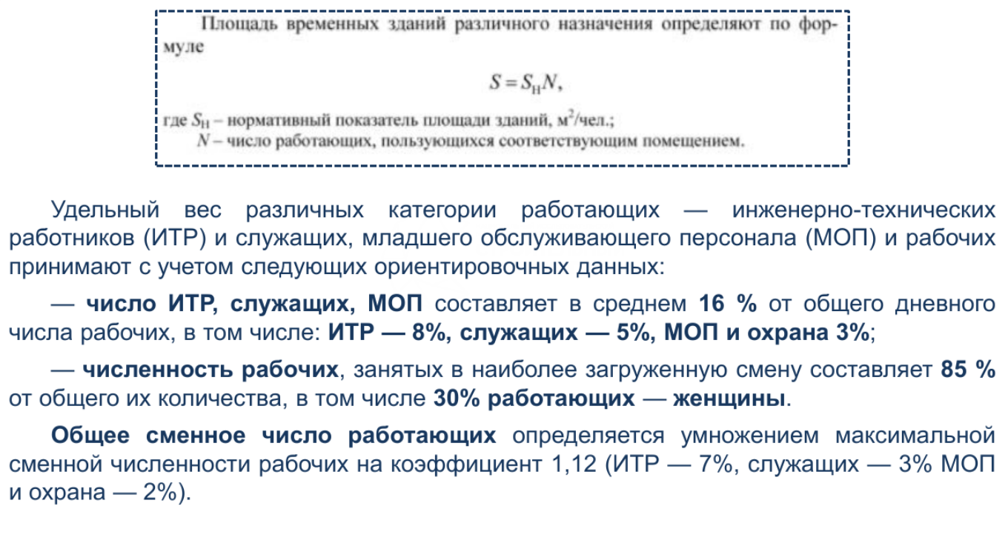
Столовые | 26 | 0.6 | 15.6 | 16 | 4х4 | 1 | Конструкции сборно-разборного типа
Медпункт | 26 | - | - | 10 | 2х5 | 1 | Передвижной
Кладовые | 22 | 60 | 60 | 60 | 6х10 | 1 | типовое сборно-разборное здание

 |  |  |  | 148

